Лист2
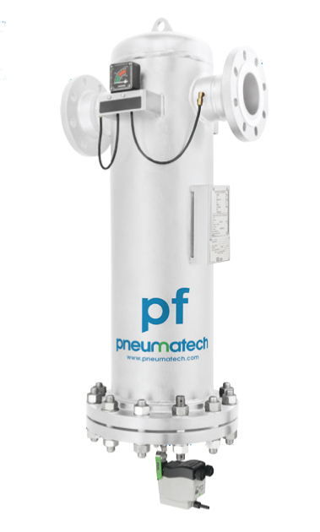
FF
Фланцевые фильтры**

Модель DIN | Пропускная способность* |  | Соединение | Серия S HE | Серия D HE | Серия G HE | Серия C HE | Серия P HE | Серия V HE | МРЦ, Руб.

 | л/мин | м3/час
 |  |  |  | Противопылевой фильтр | Высокоэффективный противопылевой фильтр | Фильтр для отделения масла | Высокоэффективный фильтр для отделения масла | Пре-Фильтр | Фильтр для удаления масляных паров и запаха
1F HE | 33000 | 1980 | DN80 | 8102700872 | 8102701110 | 8102700401 | 8102700633 | 8102700161 | 8102701342 | 351,486
2F HE | 51000 | 3060 | DN100 | 8102700880 | 8102701128 | 8102700419 | 8102700641 | 8102700179 | 8102701359 | 461,952
3F HE | 66000 | 3960 | DN100 | 8102700898 | 8102701136 | 8102700427 | 8102700658 | 8102700187 | 8102701367 | 552,334
4F HE | 84000 | 5040 | DN150 | 8102700906 | 8102700146 | 8102700153 | 8102700666 | 8102700195 | 8102701375 | 710,001
5F HE | 108000 | 6480 | DN150 | 8102700914 | 8102701144 | 8102700435 | 8102700674 | 8102700203 | 8102701383 | 858,629
6F HE | 132000 | 7920 | DN150 | 8102700922 | 8102701151 | 8102700443 | 8102700682 | 8102700211 | 8102701391 | 972,109
7F HE | 180000 | 10800 | DN200 | 8102700930 | 8102701169 | 8102700450 | 8102700690 | 8102700229 | 8102701409 | 1,283,424
8F HE | 240000 | 14400 | DN200 | 8102700948 | 8102701177 | 8102700468 | 8102700708 | 8102700237 | 8102701417 | 1,645,956
9F HE | 300000 | 18000 | DN250 | 8102700955 | 8102701185 | 8102700476 | 8102700716 | 8102700245 | 8102701425 | 1,672,067
10F HE | 360000 | 21600 | DN250 | 8102700963 | 8102701193 | 8102700484 | 8102700724 | 8102700252 | 8102701433 | 2,118,956
11F HE | 420000 | 25200 | DN300 | 8102700971 | 8102701201 | 8102700492 | 8102700732 | 8102700260 | 8102701441 | 2,169,168
12F HE | 480000 | 28800 | DN300 | 8102700989 | 8102701219 | 8102700500 | 8102700740 | 8102700278 | 8102701458 | 3,098,094
Уровень фильтрации |  |  | твёрдые частицы нм/% | 1µm >99,998% 0,01µm 99,93% | 1µm >99,999% 0,01µm 99,995% | n/a | n/a | 1µm 95,65% 0,01µm 95,29% | n/a
 |  |  | масло мг/м3 | n/a | n/a | <0,07 | <0,008 | <1 | <0,003
ОПЦИИ |  |  |  | Серия S HE | Серия D HE | Серия G HE | Серия C HE | Серия P HE | Серия V HE | Диапазон фильтров | DDP=МРЦ, Руб.

PNL1500 230V |  | Электронный сброс конденсата с выводом информации об ошибке 1500 L (230 V) |  | 8095014635 | 8095013412 | 8095013387 | 8095014610 | 8095014584 | 8095014686 | 8-12 F HE | 1
PNL50L 230V |  | Электронный сброс конденсата с выводом информации об ошибке 50 L (230 V) |  | 8095014639 | 8095013415 | 8095013391 | 8095014614 | 8095014587 | 8095014690 | 1-7 F HE | 1
PNL50L 24V |  | Электронный сброс конденсата с выводом информации об ошибке 50 L (24 V) |  | 8095014636 | 8095013413 | 8095013388 | 8095014611 | 8095014585 | 8095014688 | 1-7 F HE | 1
FLOAT DRAIN |  | Механический поплавковый клапан |  | 8095014640 | 8095013417 | 8095013392 | 8095014615 | 8095014589 | 8095014691 | 1-12 F HE | 1
VOLTAGE FREE CONTACT NC |  | Сухой контакт Voltage-free contact Normal closed |  | 8095014656 | 8095013438 | 8095013406 | 8095014630 | 8095014605 | 8095014707 | 1-12 F HE | 1
VOLTAGE FREE CONTACT NO |  | Сухой контакт Voltage-free contact Normal open |  | 8095014657 | 8095013439 | 8095013407 | 8095014631 | 8095014606 | 8095014708 | 1-12 F HE | 1
*Номинальный вход [л/мин], условия в Datasheets
**Фланцевые фильтры поставляются в стандарте без вышеуказанных опций

Лист3
НР РF
Высокобарные фильтры**
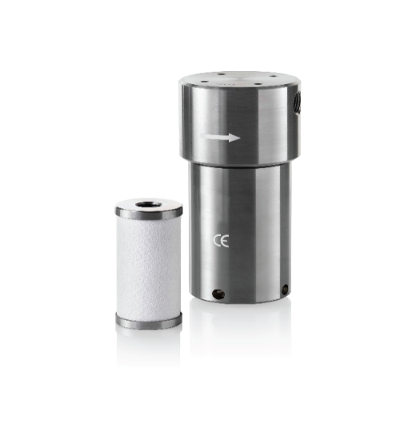 |  |  |  | 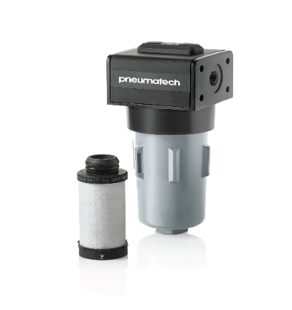 |  |  |  | 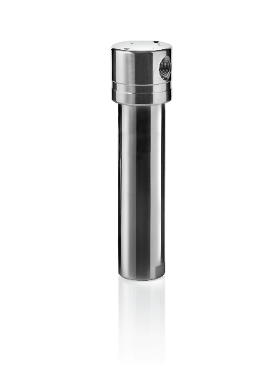
 |  |  |  | C/D | G/S | V
 |  |  |  | Высокоэффективный фильтр для отделения масла/Высокоэффективный противопылевой фильтр | Фильтр для отделения масла/Противопылевой фильтр | Фильтр для удаления масляных паров и запаха
Модель 50 бар Алюминий | Пропускная способность* |  | Соединение | Масло 0,008 мг/м3 (частицы= 0.06μm) 99.98% | Масло 0,07 мг/м3 (частицы= 0.1μm) 99.92% | Масло 0,003 мг/м3 | МРЦ, Руб
 | л/мин | м3/час
1 | 2,667 | 160 | ¼” | 8102847335 | 8102847244 | 8102847426 | 24,748
2 | 4,167 | 250 | 3/8” | 8102847343 | 8102847251 | 8102847434 | 29,904
3 | 7,500 | 450 | ½” | 8102847350 | 8102847269 | 8102847442 | 53,622
4 | 9,167 | 550 | ¾” | 8102847368 | 8102847277 | 8102847459 | 61,871
5 | 13,917 | 835 | 1” | 8102847376 | 8102847285 | 8102847467 | 72,183
6 | 20,833 | 1,250 | 1½” | 8102847384 | 8102847293 | 8102847475 | 88,682
7 | 28,750 | 1,725 | 1½” | 8102847392 | 8102847301 | 8102847483 | 103,119
8 | 32,083 | 1,925 | 2” | 8102847400 | 8102847319 | 8102847491 | 110,337
9 | 53,333 | 3,200 | 2” | 8102847418 | 8102847327 | 8102847509 | 121,681

Модель 50 бар нержавеющая сталь | Пропускная способность* |  | Соединение | Масло 0,008 мг/м3 (частицы= 0.06μm) 99.98% | Масло 0,07 мг/м3 (частицы= 0.1μm) 99.92% | Масло 0,003 мг/м3 | МРЦ, Руб
 | л/мин | м3/час
1 | 1,667 | 100 | ¼” | 8102847863 | 8102847780 | 8102847947 | 94,870
2 | 3,333 | 200 | 3/8” | 8102847871 | 8102847798 | 8102847954 | 105,181
3 | 5,667 | 340 | ½” | 8102847889 | 8102847806 | 8102847962 | 119,618
4 | 8,333 | 500 | ¾” | 8102847897 | 8102847814 | 8102847970 | 175,303
5 | 16,667 | 1,000 | 1” | 8102847905 | 8102847822 | 8102847988 | 195,926
6 | 28,333 | 1,700 | 1½” | 8102847913 | 8102847830 | 8102847996 | 278,422
7 | 34,000 | 2,040 | 2” | 8102847921 | 8102847848 | 8102848002 | 319,669
8 | 56,667 | 3,400 | 2” | 8102847939 | 8102847855 | 8102848010 | 391,851

MX - MXX
ME
 |  |  |  | C/D | G/S | V
 |  |  |  | Высокоэффективный фильтр для отделения масла/Высокоэффективный противопылевой фильтр | Фильтр для отделения масла/Противопылевой фильтр | Фильтр для удаления масляных паров и запаха
Модель 100 бар нержавеющая сталь | Пропускная способность* |  | Соединение | Масло 0,008 мг/м3 (частицы= 0.06μm) 99.98% | Масло 0,07 мг/м3 (частицы= 0.1μm) 99.92% | Масло 0,003 мг/м3 | МРЦ, Руб
 | л/мин | м3/час
1 | 1,667 | 100 | ¼” | 8102848333 | 8102848267 | 8102848408 | 92,807
2 | 5,250 | 315 | 1/2” | 8102848341 | 8102848275 | 8102848416 | 119,618
3 | 7,667 | 460 | ¾” | 8102848358 | 8102848283 | 8102848424 | 226,861
4 | 11,333 | 680 | 1” | 8102848366 | 8102848291 | 8102848432 | 288,732
5 | 20,000 | 1,200 | 1” | 8102848374 | 8102848309 | 8102848440 | 329,980
6 | 28,333 | 1,700 | 1½” | 8102848382 | 8102848317 | 8102848457 | 433,099
7 | 56,667 | 3,400 | 2” | 8102848390 | 8102848325 | 8102848465 | 556,843

Модель 300 бар нержавеющая сталь | Пропускная способность* |  | Соединение | Масло 0,008 мг/м3 (частицы= 0.06μm) 99.98% | Масло 0,07 мг/м3 (частицы= 0.1μm) 99.92% | Масло 0,003 мг/м3 | МРЦ, Руб
 | л/мин | м3/час
1 | 800 | 48 | ¼” | 8102848747 | 8102848689 | 8102848804 | 67,316
2 | 1,850 | 111 | ¼” | 8102848754 | 8102848697 | 8102848812 | 143,047
3 | 4,250 | 255 | ½” | 8102848762 | 8102848705 | 8102848820 | 283,990
4 | 8,500 | 510 | ¾” | 8102848770 | 8102848713 | 8102848838 | 378,653
5 | 12,500 | 750 | 1” | 8102848788 | 8102848721 | 8102848846 | 525,907
6 | 22,167 | 1,330 | 1” | 8102848796 | 8102848739 | 8102848853 | 589,016
*Номинальный вход [л/мин], условия в Datasheets
Опции для фильтров HP |  | Присоединение | Пропскная способность м3/мин |  |  | Макс. Рабочее давление, Бар | МРЦ, Руб
 |  |  | Компрессора | холодильного осушителя * | фильтра *
Конденсатоотводчик таймерный BEKOMAT 12 CO PN 63 bar |  | G 1/2" | 6.5 | 13 | 65 | 63 | 68,995
[*] При условии предварительного отвода конденсата от теплообменника компрессора (например, с циклонного сепаратора)
**Коэффициенты пересчёта на меньшие от номинальных давления, указаны в презентации

